案例
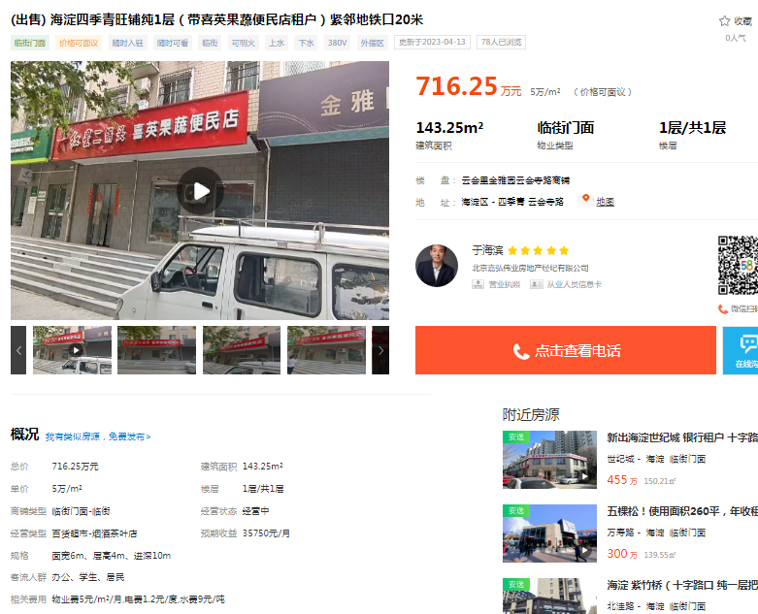
 | 总价 | 面积 | 单价 | 楼层 | 装修 |  | 2023
云会里金雅园 | 716.25 | 143.25 | 50000 | 1 | 普通装修 | 2003 | 20
万寿寺甲2号院 | 1389.96 | 256.45 | 54200 | 1 | 普通装修 | 1998 | 15
蜂鸟家园 | 255 | 45.5 | 56044 | 1 | 普通装修 | 2004 | 21
